力度小区
 | 中指数据 |  |  |  | 12
 | 小区名称 | 力度小区
时间 | 时间 | 样本数量 | 估价机构样本小区数据 | 样本数量 | 租金平均单价（元/平方米·月）
2019年四季度（11、12月） | 2019-11-01 | 1 | 83 | 3 | 84.87
 | 2019-12-01 | 2 | 86.73
2020年一季度 | 2020-01-01 | 3 | 83.68 | 5 | 83.75 |  | 平均月租金 | 结论
 | 2020-02-01 | 1 | 85.38 |  |  | 中指 | 84.75 | 81.56
 | 2020-03-01 | 1 | 82.2 |  |  | 城研中心 | 80.75 |  | 物业费 | 1.9
2020年二季度 | 2020-04-01 | 1 | 79.92 | 6 | 84.69 | 市场数据 | 79.19
 | 2020-05-01 | 2 | 89.52
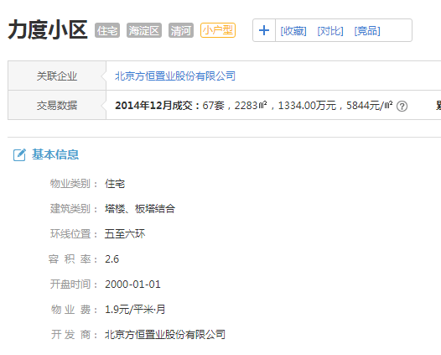
 | 2020-06-01 | 3 | 84.62
2020年三季度 | 2020-07-01 | 2 | 85.09 | 7 | 87.17
 | 2020-08-01 | 2 | 88.61
 | 2020-09-01 | 3 | 87.81
2020年四季度（10月） | 2020-10-01 | 2 | 83.27 | 2 | 83.27
平均月租金 |  |  |  |  | 84.75

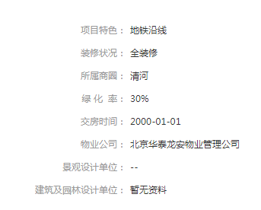
 | 城研中心提供数据
时间 | 时间 | 样本数量 | 不含供暖费平均租金单价 | 样本数量 | 租金平均单价（元/平方米·月）
2019年四季度（11、12月） | 2019-11-01 |  | 66.94500227 | 0 | 71.34
 | 2019-12-01 |  | 71.937512581
2020年一季度 | 2020-01-01 |  | 89.756401898 | 0 | 91.74
 | 2020-02-01 |  | 0
 | 2020-03-01 |  | 89.927534333
2020年二季度 | 2020-04-01 |  | 0 | 0 | 75.78
 | 2020-05-01 |  | 72.170329362
 | 2020-06-01 |  | 75.598311015
2020年三季度 | 2020-07-01 |  | 82.503744164 | 0 | 85.89
 | 2020-08-01 |  | 81.391641844
 | 2020-09-01 |  | 88.06734791
2020年四季度（10月） | 2020-10-01 |  | 77.111352224 | 0 | 79.01
平均月租金 |  |  |  |  | 80.75

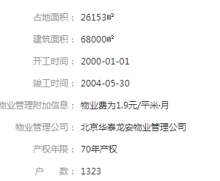
 | 市场调查数据
时间 | 时间 | 样本数量 | 不含供暖费平均租金单价 | 样本数量 | 租金平均单价（元/平方米·月）
2019年四季度（11、12月） | 2019-11-01 | 3 | 69.65 | 4 | 68.16
 | 2019-12-01 | 1 | 66.67
2020年一季度 | 2020-01-01 | 2 | 87.63 | 2 | 87.63
 | 2020-02-01 | 0 | 0.00
 | 2020-03-01 | 0 | 0.00
2020年二季度 | 2020-04-01 | 0 | 0.00 | 6 | 76.13
 | 2020-05-01 | 3 | 78.56
 | 2020-06-01 | 3 | 73.70
2020年三季度 | 2020-07-01 | 2 | 80.06 | 6 | 89.46
 | 2020-08-01 | 2 | 95.83
 | 2020-09-01 | 2 | 92.50
2020年四季度（10月） | 2020-10-01 | 4 | 74.57 | 4 | 74.57
平均月租金 |  |  |  |  | 79.19

时间 | 时间 | 样本数量 | 估价机构样本小区数据 | 样本数量 | 租金平均单价（元/平方米·月）
2019年四季度（11、12月） | 2019-06-01 | 3 | 91.57 | 3 | 84.87
2020年一季度 |  |  |  | 5 | 83.75
2020年二季度 |  |  |  | 6 | 84.69
2020年三季度 | 2020-03-01 | 2 | 92.31 | 7 | 87.17
2020年四季度（10月） |  |  |  | 2 | 83.27
平均月租金 |  |  |  |  | 84.75

时间 | 时间 | 样本数量 | 估价机构样本小区数据 | 样本数量 | 租金平均单价（元/平方米·月）
2019年二季度（6月） | 2019-06-01 | 3 | 91.57 | 0 | 71.34
2019年三季度 |  |  |  | 0 | 0.00
2019年四季度 |  |  |  | 0 | 91.74
2020年一季度 | 2020-03-01 | 2 | 92.31 | 0 | 75.78
2020年二季度（4、5月） |  |  |  | 0 | 85.89
平均月租金 |  |  |  |  | 59.72

时间 | 时间 | 样本数量 | 估价机构样本小区数据 | 样本数量 | 租金平均单价（元/平方米·月）
2019年二季度（6月） | 2019-06-01 | 3 | 91.57 | 4 | 68.16
2019年三季度 |  |  |  | 0 | 0.00
2019年四季度 |  |  |  | 0 | 0.00
2020年一季度 | 2020-03-01 | 2 | 92.31 | 0 | 0.00
2020年二季度（4、5月） |  |  |  | 0 | 0.00
平均月租金 |  |  |  |  | 13.63

日期 | 面积 | 价格 | 单价 | 月均
2020-10-25 | 111 | 8300 | 74.774774775 | 74.57
2020-10-15 | 69 | 6000 | 86.956521739
2020-10-11 | 113 | 8200 | 72.566371681
2020-10-07 | 125 | 8000 | 64
2020-09-14 | 60 | 6100 | 101.66666667 | 92.5
2020-09-12 | 90 | 7500 | 83.333333333
2020-08-08 | 60 | 5500 | 91.666666667 | 95.83
2020-08-02 | 60 | 6000 | 100
2020-07-20 | 91 | 7500 | 82.417582418 | 80.06
2020-07-05 | 139 | 10800 | 77.697841727
2020-06-21 | 90 | 6400 | 71.111111111 | 73.7
2020-06-11 | 77 | 6300 | 81.818181818
2020-06-07 | 110 | 7500 | 68.181818182
2020-05-13 | 142 | 9300 | 65.492957746 | 78.56
2020-05-10 | 102 | 7500 | 73.529411765
2020-05-09 | 60 | 5800 | 96.666666667
2020-01-15 | 69 | 6000 | 86.956521739 | 87.63
2020-01-14 | 77 | 6800 | 88.311688312
2019-12-17 | 90 | 6000 | 66.666666667 | 66.67
2019-11-29 | 125 | 7800 | 62.4 | 69.65
2019-11-26 | 108 | 8600 | 79.62962963
2019-11-14 | 139 | 9300 | 66.90647482

阳光北里
 | 中指数据 |  |  |  | 12
 | 小区名称 | 阳光北里
时间 | 时间 | 样本数量 | 估价机构样本小区数据 | 样本数量 | 租金平均单价（元/平方米·月）
2019年四季度（11、12月） | 2019-11-01 | 1 | 72.75 | 3 | 72.41
 | 2019-12-01 | 2 | 72.06
2020年一季度 | 2020-01-01 | 3 | 78.35 | 5 | 74.98 |  | 平均月租金 | 结论
 | 2020-02-01 | 1 | 74.61 |  |  | 中指 | 74.74 | 82.48
 | 2020-03-01 | 1 | 71.98 |  |  | 城研中心 | 88.99 |  | 物业费 | 1.2
2020年二季度 | 2020-04-01 | 1 | 77.54 | 6 | 75.97 | 市场数据 | 83.70
 | 2020-05-01 | 2 | 74.52
 | 2020-06-01 | 3 | 75.86
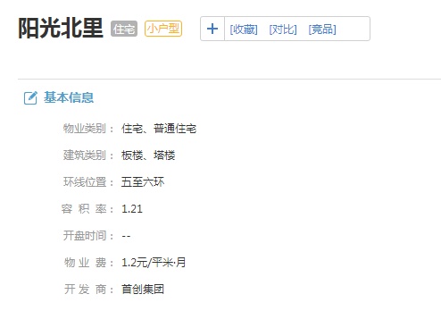
2020年三季度 | 2020-07-01 | 2 | 77.52 | 7 | 77.26
 | 2020-08-01 | 2 | 77.1
 | 2020-09-01 | 3 | 77.16
2020年四季度（10月） | 2020-10-01 | 2 | 73.07 | 2 | 73.07
平均月租金 |  |  |  |  | 74.74

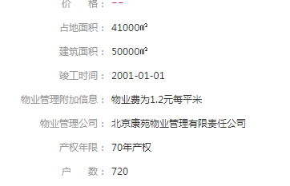
 | 城研中心提供数据
时间 | 时间 | 样本数量 | 不含供暖费平均租金单价 | 样本数量 | 租金平均单价（元/平方米·月）
2019年四季度（11、12月） | 2019-11-01 |  | 74.975940816 | 0 | 86.46
 | 2019-12-01 |  | 95.545236415
2020年一季度 | 2020-01-01 |  | 77.849114434 | 0 | 86.54
 | 2020-02-01 |  | 98.394857899
 | 2020-03-01 |  | 79.787234043
2020年二季度 | 2020-04-01 |  | 95.311268207 | 0 | 100.09
 | 2020-05-01 |  | 112.56277427
 | 2020-06-01 |  | 88.781134601
2020年三季度 | 2020-07-01 |  | 89.733059029 | 0 | 88.69
 | 2020-08-01 |  | 81.790661688
 | 2020-09-01 |  | 90.947757159
2020年四季度（10月） | 2020-10-01 |  | 81.974005728 | 0 | 83.17
平均月租金 |  |  |  |  | 88.99

 | 市场调查数据
时间 | 时间 | 样本数量 | 不含供暖费平均租金单价 | 样本数量 | 租金平均单价（元/平方米·月）
2019年四季度（11、12月） | 2019-11-01 | 0 | 0.00 | 3 | 83.14
 | 2019-12-01 | 3 | 83.14
2020年一季度 | 2020-01-01 | 1 | 87.88 | 3 | 83.82
 | 2020-02-01 | 0 | 0.00
 | 2020-03-01 | 2 | 79.76
2020年二季度 | 2020-04-01 | 0 | 0.00 | 2 | 77.19
 | 2020-05-01 | 2 | 77.19
 | 2020-06-01 | 0 | 0.00
2020年三季度 | 2020-07-01 | 5 | 86.17 | 11 | 83.85
 | 2020-08-01 | 5 | 90.02
 | 2020-09-01 | 1 | 75.35
2020年四季度（10月） | 2020-10-01 | 2 | 90.51 | 2 | 90.51
平均月租金 |  |  |  |  | 83.70

时间 | 时间 | 样本数量 | 估价机构样本小区数据 | 样本数量 | 租金平均单价（元/平方米·月）
2019年四季度（11、12月） | 2019-06-01 | 3 | 91.57 | 3 | 72.41
2020年一季度 |  |  |  | 5 | 74.98
2020年二季度 |  |  |  | 6 | 75.97
2020年三季度 | 2020-03-01 | 2 | 92.31 | 7 | 77.26
2020年四季度（10月） |  |  |  | 2 | 73.07
平均月租金 |  |  |  |  | 74.74

时间 | 时间 | 样本数量 | 估价机构样本小区数据 | 样本数量 | 租金平均单价（元/平方米·月）
2019年二季度（6月） | 2019-06-01 | 3 | 91.57 | 0 | 86.46
2019年三季度 |  |  |  | 0 | 0.00
2019年四季度 |  |  |  | 0 | 86.54
2020年一季度 | 2020-03-01 | 2 | 92.31 | 0 | 100.09
2020年二季度（4、5月） |  |  |  | 0 | 88.69
平均月租金 |  |  |  |  | 68.27

时间 | 时间 | 样本数量 | 估价机构样本小区数据 | 样本数量 | 租金平均单价（元/平方米·月）
2019年二季度（6月） | 2019-06-01 | 3 | 91.57 | 3 | 83.14
2019年三季度 |  |  |  | 0 | 0.00
2019年四季度 |  |  |  | 0 | 0.00
2020年一季度 | 2020-03-01 | 2 | 92.31 | 0 | 0.00
2020年二季度（4、5月） |  |  |  | 0 | 0.00
平均月租金 |  |  |  |  | 16.63

日期 | 面积 | 价格 | 单价 | 月均
2020-10-17 | 62 | 5500 | 88.709677419 | 90.51
2020-10-07 | 52 | 4800 | 92.307692308
2020-09-27 | 71 | 5350 | 75.352112676 | 75.35
2020-08-24 | 54 | 5000 | 92.592592593 | 90.02
2020-08-17 | 54 | 4900 | 90.740740741
2020-08-11 | 86 | 6300 | 73.255813953
2020-08-07 | 54 | 5600 | 103.7037037
2020-08-01 | 59 | 5300 | 89.830508475
2020-07-26 | 62 | 5000 | 80.64516129 | 86.17
2020-07-24 | 68 | 4800 | 70.588235294
2020-07-23 | 60 | 5000 | 83.333333333
2020-07-16 | 54 | 5300 | 98.148148148
2020-07-14 | 54 | 5300 | 98.148148148
2020-05-31 | 86 | 7200 | 83.720930233 | 77.19
2020-05-30 | 75 | 5300 | 70.666666667
2020-03-31 | 61 | 4000 | 65.573770492 | 79.76
2020-03-29 | 66 | 6200 | 93.939393939
2020-01-16 | 66 | 5800 | 87.878787879 | 87.88
2019-12-31 | 97 | 7200 | 74.226804124 | 83.14
2019-12-23 | 62 | 5000 | 80.64516129
2019-12-10 | 55 | 5200 | 94.545454545

阳光南里
 | 中指数据 |  |  |  | 12
 | 小区名称 | 阳光南里
时间 | 时间 | 样本数量 | 估价机构样本小区数据 | 样本数量 | 租金平均单价（元/平方米·月）
2019年四季度（11、12月） | 2019-11-01 | 1 | 83.23 | 3 | 82.11
 | 2019-12-01 | 2 | 80.98
2020年一季度 | 2020-01-01 | 3 | 86.54 | 5 | 81.40 |  | 平均月租金 | 结论
 | 2020-02-01 | 1 | 76.18 |  |  | 中指 | 80.13 | 85.61
 | 2020-03-01 | 1 | 81.48 |  |  | 城研中心 | 89.42 |  | 物业费 | 1.5
2020年二季度 | 2020-04-01 | 1 | 86.8 | 6 | 78.95 | 市场数据 | 87.29
 | 2020-05-01 | 2 | 74.96
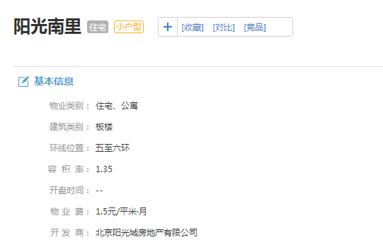
 | 2020-06-01 | 3 | 75.09
2020年三季度 | 2020-07-01 | 2 | 79.56 | 7 | 78.35
 | 2020-08-01 | 2 | 75.49
 | 2020-09-01 | 3 | 80
2020年四季度（10月） | 2020-10-01 | 2 | 79.84 | 2 | 79.84
平均月租金 |  |  |  |  | 80.13

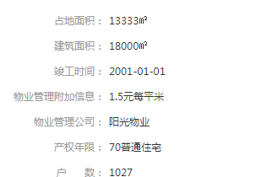
 | 城研中心提供数据
时间 | 时间 | 样本数量 | 不含供暖费平均租金单价 | 样本数量 | 租金平均单价（元/平方米·月）
2019年四季度（11、12月） | 2019-11-01 |  | 86.193862302 | 0 | 90.57
 | 2019-12-01 |  | 91.948998718
2020年一季度 | 2020-01-01 |  | 94.053353086 | 0 | 95.55
 | 2020-02-01 |  | 0
 | 2020-03-01 |  | 0
2020年二季度 | 2020-04-01 |  | 103.04682728 | 0 | 94.60
 | 2020-05-01 |  | 73.85314908
 | 2020-06-01 |  | 102.38686426
2020年三季度 | 2020-07-01 |  | 86.135113717 | 0 | 84.19
 | 2020-08-01 |  | 81.792489857
 | 2020-09-01 |  | 80.142319065
2020年四季度（10月） | 2020-10-01 |  | 80.675153516 | 0 | 82.18
平均月租金 |  |  |  |  | 89.42

 | 市场调查数据
时间 | 时间 | 样本数量 | 不含供暖费平均租金单价 | 样本数量 | 租金平均单价（元/平方米·月）
2019年四季度（11、12月） | 2019-11-01 | 0 | 0.00 | 1 | 88.24
 | 2019-12-01 | 1 | 88.24
2020年一季度 | 2020-01-01 | 2 | 90.77 | 2 | 90.77
 | 2020-02-01 | 0 | 0.00
 | 2020-03-01 | 0 | 0.00
2020年二季度 | 2020-04-01 | 1 | 80.88 | 2 | 82.10
 | 2020-05-01 | 1 | 83.33
 | 2020-06-01 | 0 | 0.00
2020年三季度 | 2020-07-01 | 2 | 91.21 | 5 | 88.05
 | 2020-08-01 | 0 | 0.00
 | 2020-09-01 | 3 | 84.88
2020年四季度（10月） | 2020-10-01 | 0 | 0.00 | 0 | 0.00
平均月租金 |  |  |  |  | 87.29

时间 | 时间 | 样本数量 | 估价机构样本小区数据 | 样本数量 | 租金平均单价（元/平方米·月）
2019年四季度（11、12月） | 2019-06-01 | 3 | 91.57 | 3 | 82.11
2020年一季度 |  |  |  | 5 | 81.40
2020年二季度 |  |  |  | 6 | 78.95
2020年三季度 | 2020-03-01 | 2 | 92.31 | 7 | 78.35
2020年四季度（10月） |  |  |  | 2 | 79.84
平均月租金 |  |  |  |  | 80.13

时间 | 时间 | 样本数量 | 估价机构样本小区数据 | 样本数量 | 租金平均单价（元/平方米·月）
2019年二季度（6月） | 2019-06-01 | 3 | 91.57 | 0 | 90.57
2019年三季度 |  |  |  | 0 | 0.00
2019年四季度 |  |  |  | 0 | 95.55
2020年一季度 | 2020-03-01 | 2 | 92.31 | 0 | 94.60
2020年二季度（4、5月） |  |  |  | 0 | 84.19
平均月租金 |  |  |  |  | 70.18

时间 | 时间 | 样本数量 | 估价机构样本小区数据 | 样本数量 | 租金平均单价（元/平方米·月）
2019年二季度（6月） | 2019-06-01 | 3 | 91.57 | 1 | 88.24
2019年三季度 |  |  |  | 0 | 0.00
2019年四季度 |  |  |  | 0 | 0.00
2020年一季度 | 2020-03-01 | 2 | 92.31 | 0 | 0.00
2020年二季度（4、5月） |  |  |  | 0 | 0.00
平均月租金 |  |  |  |  | 17.65

日期 | 面积 | 价格 | 单价 | 月均
2020-11-13 | 70 | 6700 | 95.714285714 | 88.57
2020-09-18 | 70 | 5700 | 81.428571429 | 84.88
2020-09-08 | 72 | 6300 | 87.5
2020-09-06 | 70 | 6000 | 85.714285714
2020-07-14 | 70 | 5500 | 78.571428571 | 91.21
2020-07-07 | 52 | 5400 | 103.84615385
2020-05-25 | 72 | 6000 | 83.333333333 | 83.33
2020-04-26 | 68 | 5500 | 80.882352941 | 80.88
2020-01-16 | 72 | 6900 | 95.833333333 | 90.77
2020-01-16 | 70 | 6000 | 85.714285714
2019-12-14 | 68 | 6000 | 88.235294118 | 88.24

城研数据
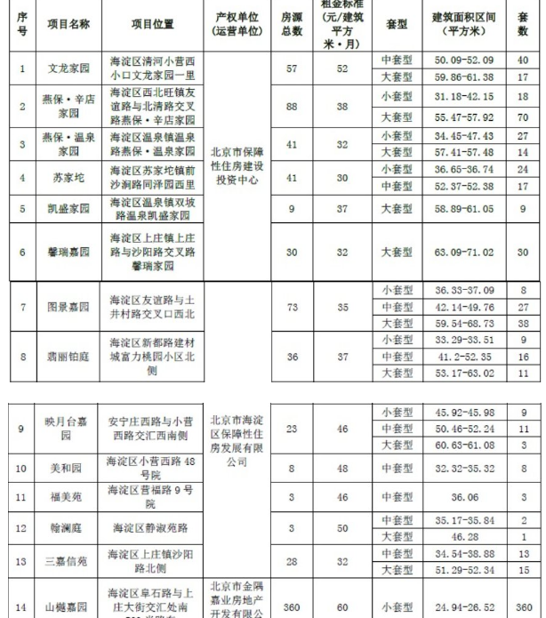
区县 | 小区名称 | 年 | 月份 | 监测租金
海淀区 | 阳光南里 | 2019 | October | 80.062380718 | 87
海淀区 | 阳光南里 | 2019 | November | 86.193862302
海淀区 | 阳光南里 | 2019 | December | 91.948998718
海淀区 | 阳光南里 | 2020 | January | 94.053353086
海淀区 | 阳光南里 | 2020 | April | 103.04682728
海淀区 | 阳光南里 | 2020 | May | 73.85314908
海淀区 | 阳光南里 | 2020 | June | 102.38686426
海淀区 | 阳光南里 | 2020 | July | 86.135113717
海淀区 | 阳光南里 | 2020 | August | 81.792489857
海淀区 | 阳光南里 | 2020 | September | 80.142319065
海淀区 | 阳光南里 | 2020 | October | 80.675153516
海淀区 | 力度家园 | 2019 | October | 84.341536257 | 80
海淀区 | 力度家园 | 2019 | November | 66.94500227
海淀区 | 力度家园 | 2019 | December | 71.937512581
海淀区 | 力度家园 | 2020 | January | 89.756401898
海淀区 | 力度家园 | 2020 | March | 89.927534333
海淀区 | 力度家园 | 2020 | May | 72.170329362
海淀区 | 力度家园 | 2020 | June | 75.598311015
海淀区 | 力度家园 | 2020 | July | 82.503744164
海淀区 | 力度家园 | 2020 | August | 81.391641844
海淀区 | 力度家园 | 2020 | September | 88.06734791
海淀区 | 力度家园 | 2020 | October | 77.111352224
海淀区 | 小营西路23号院 | 2019 | November | 69.980939923 | 87
海淀区 | 小营西路23号院 | 2019 | December | 75.469340837
海淀区 | 小营西路23号院 | 2020 | January | 103.80622387
海淀区 | 小营西路23号院 | 2020 | April | 76.481835564
海淀区 | 小营西路23号院 | 2020 | May | 100.92419476
海淀区 | 小营西路23号院 | 2020 | July | 66.800000098
海淀区 | 小营西路23号院 | 2020 | August | 88.514068214
海淀区 | 小营西路23号院 | 2020 | September | 110.73254587
海淀区 | 小营西路23号院 | 2020 | October | 96.479733443
海淀区 | 橡树湾 | 2019 | October | 109.2296504 | 105
海淀区 | 橡树湾 | 2019 | November | 114.36029421
海淀区 | 橡树湾 | 2019 | December | 100.86791604
海淀区 | 橡树湾 | 2020 | January | 107.45008062
海淀区 | 橡树湾 | 2020 | February | 97.336488554
海淀区 | 橡树湾 | 2020 | March | 119.85723793
海淀区 | 橡树湾 | 2020 | April | 104.05750827
海淀区 | 橡树湾 | 2020 | May | 110.38722455
海淀区 | 橡树湾 | 2020 | June | 99.347300479
海淀区 | 橡树湾 | 2020 | July | 96.051434283
海淀区 | 橡树湾 | 2020 | August | 99.434766758
海淀区 | 橡树湾 | 2020 | September | 100.50114039
海淀区 | 橡树湾 | 2020 | October | 113.38709677
海淀区 | 阳光北里 | 2019 | October | 107.28144681 | 90
海淀区 | 阳光北里 | 2019 | November | 74.975940816
海淀区 | 阳光北里 | 2019 | December | 95.545236415
海淀区 | 阳光北里 | 2020 | January | 77.849114434
海淀区 | 阳光北里 | 2020 | February | 98.394857899
海淀区 | 阳光北里 | 2020 | March | 79.787234043
海淀区 | 阳光北里 | 2020 | April | 95.311268207
海淀区 | 阳光北里 | 2020 | May | 112.56277427
海淀区 | 阳光北里 | 2020 | June | 88.781134601
海淀区 | 阳光北里 | 2020 | July | 89.733059029
海淀区 | 阳光北里 | 2020 | August | 81.790661688
海淀区 | 阳光北里 | 2020 | September | 90.947757159
海淀区 | 阳光北里 | 2020 | October | 81.974005728
海淀区 | 清上园 | 2019 | October | 83.947926175 | 84
海淀区 | 清上园 | 2019 | November | 80.154647876
海淀区 | 清上园 | 2019 | December | 81.677391061
海淀区 | 清上园 | 2020 | January | 84.068713847
海淀区 | 清上园 | 2020 | February | 81.880290846
海淀区 | 清上园 | 2020 | March | 102.13960014
海淀区 | 清上园 | 2020 | April | 78.899607519
海淀区 | 清上园 | 2020 | May | 86.277686225
海淀区 | 清上园 | 2020 | June | 76.900952566
海淀区 | 清上园 | 2020 | July | 83.881029567
海淀区 | 清上园 | 2020 | August | 77.387630433
海淀区 | 清上园 | 2020 | September | 84.055148871
海淀区 | 清上园 | 2020 | October | 88.329773836
海淀区 | 毛纺住宅北小区 | 2019 | October | 93.202731957 | 99
海淀区 | 毛纺住宅北小区 | 2019 | November | 90.826872968
海淀区 | 毛纺住宅北小区 | 2019 | December | 109.52775769
海淀区 | 毛纺住宅北小区 | 2020 | January | 92.668593374
...

位置图（中指）
